临界携液
 | 李闽模型 | Turner模型 | 王毅忠模型
1 | 0.67 | 1.77 | 0.60
1.1 | 0.70 | 1.85 | 0.63
1.2 | 0.73 | 1.94 | 0.66
1.3 | 0.76 | 2.02 | 0.69
1.4 | 0.79 | 2.09 | 0.71
1.5 | 0.82 | 2.16 | 0.74
1.6 | 0.85 | 2.23 | 0.76
1.7 | 0.87 | 2.30 | 0.79
1.8 | 0.90 | 2.37 | 0.81
1.9 | 0.92 | 2.43 | 0.83
2 | 0.95 | 2.50 | 0.85
2.1 | 0.97 | 2.56 | 0.87
2.2 | 0.99 | 2.62 | 0.89
2.3 | 1.01 | 2.68 | 0.91
2.4 | 1.04 | 2.73 | 0.93
2.5 | 1.06 | 2.79 | 0.95
2.6 | 1.08 | 2.84 | 0.97
2.7 | 1.10 | 2.90 | 0.99
2.8 | 1.12 | 2.95 | 1.01
2.9 | 1.14 | 3.00 | 1.02
3 | 1.16 | 3.05 | 1.04
3.1 | 1.18 | 3.10 | 1.06
3.2 | 1.19 | 3.15 | 1.07
3.3 | 1.21 | 3.20 | 1.09
3.4 | 1.23 | 3.25 | 1.11
3.5 | 1.25 | 3.30 | 1.12
3.6 | 1.27 | 3.34 | 1.14
3.7 | 1.28 | 3.39 | 1.15
3.8 | 1.30 | 3.43 | 1.17
3.9 | 1.32 | 3.48 | 1.19
4 | 1.33 | 3.52 | 1.20
4.1 | 1.35 | 3.56 | 1.22
4.2 | 1.37 | 3.61 | 1.23
4.3 | 1.38 | 3.65 | 1.24
4.4 | 1.40 | 3.69 | 1.26
4.5 | 1.41 | 3.73 | 1.27
4.6 | 1.43 | 3.77 | 1.29
4.7 | 1.44 | 3.81 | 1.30
4.8 | 1.46 | 3.85 | 1.31
4.9 | 1.47 | 3.89 | 1.33
5 | 1.49 | 3.93 | 1.34
5.1 | 1.50 | 3.97 | 1.35
5.2 | 1.52 | 4.01 | 1.37
5.3 | 1.53 | 4.05 | 1.38
5.4 | 1.55 | 4.08 | 1.39
5.5 | 1.56 | 4.12 | 1.40
5.6 | 1.57 | 4.16 | 1.42
5.7 | 1.59 | 4.19 | 1.43
5.8 | 1.60 | 4.23 | 1.44
5.9 | 1.62 | 4.26 | 1.45
...
基础参数 |  | 井名 | 压力PMpa | 油管内径mm | 相对压力下天然气密度 | A油管面积 | 李闽 μ最小流速m/s | 李闽模型 | Turner模型 | 王毅忠模型 | 井号 | 生产流压 (MPa) | 日产气 | 日期 | 日产水 | 累计产气 | 累计产水 | 关井静压 (MPa)
ΡL液体密度kg/m3 | 1074.00 | 台试1 | 1 | 62 | 5.99 | 0.00302 | 2.89 | 0.67 | 1.77 | 0.60 | 台试1 | 12.22 | 22683 | 20060123 | 0.41 | 1510918 | 0.41
相对密度γg | 0.56 | 台试1 | 1.1 | 62 | 6.59 | 0.00302 | 2.75 | 0.70 | 1.85 | 0.63 | 台试1 | 12.11 | 19232 | 20060228 | 0.9 | 2261800 | 0.9
z天然偏差系数 | 0.85 | 台试1 | 1.2 | 62 | 7.19 | 0.00302 | 2.64 | 0.73 | 1.94 | 0.66 | 台试1 | 12.03 | 20597 | 20060330 | 1.55 | 2839952 | 1.55
温度c | 110.00 | 台试1 | 1.3 | 62 | 7.79 | 0.00302 | 2.53 | 0.76 | 2.02 | 0.69 | 台试1 | 11.97 | 19490 | 20060430 | 0.95 | 3456158 | 0.95
σ气液表面张力N/m | 0.06 | 台试1 | 1.4 | 62 | 8.39 | 0.00302 | 2.44 | 0.79 | 2.09 | 0.71 | 台试1 | 11.93 | 19619 | 20060510 | 0.67 | 3658759 | 0.67
 |  | 台试1 | 1.5 | 62 | 8.99 | 0.00302 | 2.36 | 0.82 | 2.16 | 0.74 | 台试1 | 12.19 | 18645 | 20071112 | 0.98 | 3849938 | 0.98
 |  | 台试1 | 1.6 | 62 | 9.59 | 0.00302 | 2.28 | 0.85 | 2.23 | 0.76 | 台试1 | 11.45 | 28851 | 20080322 | 0.41 | 7450387 | 0.41
 |  | 台试1 | 1.7 | 62 | 10.19 | 0.00302 | 2.21 | 0.87 | 2.30 | 0.79 | 台试1 | 11.15 | 27773 | 20080609 | 1.28 | 8913446 | 1.28
 |  | 台试1 | 1.8 | 62 | 10.78 | 0.00302 | 2.15 | 0.90 | 2.37 | 0.81 | 台试1 | 10.58 | 25854 | 20081101 | 4.76 | 11335128 | 4.76
热力学温度K | 383.15 | 台试1 | 1.9 | 62 | 11.38 | 0.00302 | 2.09 | 0.92 | 2.43 | 0.83 | 台试1 | 9.67 | 19203 | 20100816 | 0.57 | 13555279 | 0.57
 |  | 台试1 | 2 | 62 | 11.98 | 0.00302 | 2.04 | 0.95 | 2.50 | 0.85 | 台试1 | 9.96 | 14484 | 20101127 | 0.38 | 14696359 | 0.38
 |  | 台试1 | 2.1 | 62 | 12.58 | 0.00302 | 1.99 | 0.97 | 2.56 | 0.87 | 台试1 | 9.57 | 12971 | 20110219 | 1.3 | 15786779 | 1.3
 |  | 台试1 | 2.2 | 62 | 13.18 | 0.00302 | 1.94 | 0.99 | 2.62 | 0.89 | 台试1 | 9.19 | 11626 | 20110411 | 1.51 | 16416375 | 1.51
 |  | 台试1 | 2.3 | 62 | 13.78 | 0.00302 | 1.90 | 1.01 | 2.68 | 0.91 | 台试1 | 9.27 | 10647 | 20110528 | 1.38 | 16962422 | 1.38 | 9.27
 |  | 台试1 | 2.4 | 62 | 14.38 | 0.00302 | 1.86 | 1.04 | 2.73 | 0.93 | 台试1 | 9.18 | 10067 | 20110711 | 1.66 | 17436658 | 1.66
 |  | 台试9 | 2.5 | 62 | 14.98 | 0.00302 | 1.82 | 1.06 | 2.79 | 0.95 | 台试9 | 7.29 | 21135 | 20130305 | 0.74 | 21195832 | 0.74
 |  | 台试9 | 2.6 | 62 | 15.58 | 0.00302 | 1.79 | 1.08 | 2.84 | 0.97 | 台试9 | 7.46 | 5985 | 20130703 | 0.45 | 22611058 | 0.45
 |  | 台试9 | 2.7 | 62 | 16.18 | 0.00302 | 1.75 | 1.10 | 2.90 | 0.99 | 台试9 | 7.04 | 7356 | 20130819 | 0 | 23096370 | 0
 |  | 台试9 | 2.8 | 62 | 16.78 | 0.00302 | 1.72 | 1.12 | 2.95 | 1.01 | 台试9 | 6.45 | 4343 | 20131021 | 0.34 | 23429366 | 0.34
 |  | 台试9 | 2.9 | 62 | 17.38 | 0.00302 | 1.69 | 1.14 | 3.00 | 1.02 | 台试9 | 8.19 | 2147 | 20131129 | 0.34 | 23548845 | 0.34
 |  | 台2-2 | 3 | 62 | 17.97 | 0.00302 | 1.66 | 1.16 | 3.05 | 1.04 | 台2-2 | 12.14 | 31333 | 20091103 | 0 | 856115 | 0
 |  | 台2-2 | 3.1 | 62 | 18.57 | 0.00302 | 1.64 | 1.18 | 3.10 | 1.06 | 台2-2 | 11.96 | 31837 | 20100310 | 0.23 | 2649922 | 0.23
 |  | 台2-2 | 3.2 | 62 | 19.17 | 0.00302 | 1.61 | 1.19 | 3.15 | 1.07 | 台2-2 | 11.78 | 30279 | 20100804 | 0 | 4244340 | 0
 |  | 台2-2 | 3.3 | 62 | 19.77 | 0.00302 | 1.59 | 1.21 | 3.20 | 1.09 | 台2-2 | 11.55 | 29981 | 20101128 | 0 | 6260613 | 0
 |  | 台2-2 | 3.4 | 62 | 20.37 | 0.00302 | 1.56 | 1.23 | 3.25 | 1.11 | 台2-2 | 10.91 | 29636 | 20111116 | 0.26 | 15798249 | 0.26
 |  | 台2-2 | 3.5 | 62 | 20.97 | 0.00302 | 1.54 | 1.25 | 3.30 | 1.12 | 台2-2 | 9.99 | 29308 | 20130325 | 0.61 | 26278833 | 0.61
 |  | 台2-2 | 3.6 | 62 | 21.57 | 0.00302 | 1.52 | 1.27 | 3.34 | 1.14 | 台2-2 | 9.55 | 28774 | 20130822 | 0 | 30815085 | 0
 |  | 台2-2 | 3.7 | 62 | 22.17 | 0.00302 | 1.50 | 1.28 | 3.39 | 1.15 | 台2-2 | 9.34 | 27154 | 20140409 | 1.58 | 35506413 | 1.58
 |  | 台2-2 | 3.8 | 62 | 22.77 | 0.00302 | 1.48 | 1.30 | 3.43 | 1.17 | 台2-2 | 9.19 | 28017 | 20140806 | 0.89 | 38258564 | 0.89
 |  | 台2-2 | 3.9 | 62 | 23.37 | 0.00302 | 1.46 | 1.32 | 3.48 | 1.19 | 台2-2 | 9.03 | 27385 | 20141210 | 0.64 | 41330319 | 0.64
 |  | 台2-2 | 4 | 62 | 23.97 | 0.00302 | 1.44 | 1.33 | 3.52 | 1.20 | 台2-2 | 8.57 | 23604 | 20150521 | 0 | 45322084 | 0
 |  | 台2-2 | 4.1 | 62 | 24.56 | 0.00302 | 1.42 | 1.35 | 3.56 | 1.22 | 台2-2 | 8.55 | 22405 | 20151020 | 0 | 48716513 | 0
 |  | 台2-2 | 4.2 | 62 | 25.16 | 0.00302 | 1.40 | 1.37 | 3.61 | 1.23 | 台2-2 | 8.11 | 23317 | 20160404 | 1.43 | 52875080 | 1.43
 |  | 台2-2 | 4.3 | 62 | 25.76 | 0.00302 | 1.39 | 1.38 | 3.65 | 1.24 | 台2-2 | 7.85 | 23380 | 20160902 | 1.62 | 56322991 | 1.62
 |  | 台2-2 | 4.4 | 62 | 26.36 | 0.00302 | 1.37 | 1.40 | 3.69 | 1.26 | 台2-2 | 5.71 | 1558 | 20170117 | 0.96 | 58082990 | 0.96
 |  | 台2-2 | 4.5 | 62 | 26.96 | 0.00302 | 1.36 | 1.41 | 3.73 | 1.27 | 台2-2 | 7.94 | 0 | 20170425 | 0.39 | 58176036 | 0.39
 |  | 台2-2 | 4.6 | 62 | 27.56 | 0.00302 | 1.34 | 1.43 | 3.77 | 1.29 | 台2-2 | 7.63 | 0 | 20170829 | 0 | 58250381 | 0
 |  | 台2-4 | 4.7 | 62 | 28.16 | 0.00302 | 1.33 | 1.44 | 3.81 | 1.30 | 台2-4 | 12.05 | 30947 | 20100609 | 0 | 3974609 | 0
 |  | 台2-4 | 4.8 | 62 | 28.76 | 0.00302 | 1.31 | 1.46 | 3.85 | 1.31 | 台2-4 | 11.73 | 41153 | 20101127 | 0 | 7121817 | 0
 |  | 台2-4 | 4.9 | 62 | 29.36 | 0.00302 | 1.30 | 1.47 | 3.89 | 1.33 | 台2-4 | 11.57 | 41466 | 20110413 | 0 | 11687356 | 0
 |  | 台2-4 | 5 | 62 | 29.96 | 0.00302 | 1.29 | 1.49 | 3.93 | 1.34 | 台2-4 | 11.45 | 40375 | 20110614 | 0 | 14229484 | 0
 |  | 台2-4 | 5.1 | 62 | 30.56 | 0.00302 | 1.27 | 1.50 | 3.97 | 1.35 | 台2-4 | 11.35 | 39275 | 20110720 | 0.5 | 15653062 | 0.5
 |  | 台2-4 | 5.2 | 62 | 31.16 | 0.00302 | 1.26 | 1.52 | 4.01 | 1.37 | 台2-4 | 11.31 | 38824 | 20111020 | 0 | 17263010 | 0
 |  | 台2-4 | 5.3 | 62 | 31.75 | 0.00302 | 1.25 | 1.53 | 4.05 | 1.38 | 台2-4 | 10.93 | 38926 | 20120302 | 0 | 22419380 | 0
 |  | 台2-4 | 5.4 | 62 | 32.35 | 0.00302 | 1.24 | 1.55 | 4.08 | 1.39 | 台2-4 | 10.49 | 34300 | 20130119 | 0 | 30399021 | 0
 |  | 台2-4 | 5.5 | 62 | 32.95 | 0.00302 | 1.22 | 1.56 | 4.12 | 1.40 | 台2-4 | 10.24 | 32343 | 20130603 | 0.5 | 34773829 | 0.5
 |  | 台2-4 | 5.6 | 62 | 33.55 | 0.00302 | 1.21 | 1.57 | 4.16 | 1.42 | 台2-4 | 10.09 | 30828 | 20140102 | 0 | 39541197 | 0
 |  | 台2-4 | 5.7 | 62 | 34.15 | 0.00302 | 1.20 | 1.59 | 4.19 | 1.43 | 台2-4 | 9.36 | 28403 | 20150116 | 0 | 46579267 | 0
 |  | 台2-4 | 5.8 | 62 | 34.75 | 0.00302 | 1.19 | 1.60 | 4.23 | 1.44 | 台2-4 | 8.92 | 30194 | 20151119 | 0 | 50404555 | 0
 |  | 台2-4 | 5.9 | 62 | 35.35 | 0.00302 | 1.18 | 1.62 | 4.26 | 1.45 | 台2-4 | 8.52 | 26302 | 20160417 | 0.37 | 54655816 | 0.37
 |  | 台2-4 | 6 | 62 | 35.95 | 0.00302 | 1.17 | 1.63 | 4.30 | 1.47 | 台2-4 | 8.16 | 21726 | 20161011 | 0 | 58508134 | 0
 |  | 台2-4 | 6.1 | 62 | 36.55 | 0.00302 | 1.16 | 1.64 | 4.34 | 1.48 | 台2-4 | 7.87 | 20600 | 20170308 | 0 | 62159487 | 0
 |  | 台2-4 | 6.2 | 62 | 37.15 | 0.00302 | 1.15 | 1.66 | 4.37 | 1.49 | 台2-4 | 7.68 | 9282 | 20170606 | 0 | 63740292 | 0
 |  | 台2-4 | 6.3 | 62 | 37.75 | 0.00302 | 1.14 | 1.67 | 4.40 | 1.50 | 台2-4 | 8.91 | 575 | 20170922 | 0 | 64212045 | 0
...

视地质储量
...
地层水体积系数Bw | 有效压缩系数Cp(Mpa-1) | 地层水压缩系数Cw(Mpa-1) | 地层温度K | 原始气体体积系数Bgi | 目前气体体积系数Bg | 压差△p | F=GpBg+WpBw | Eg=Bg-Bgi | Efw=Bgi*(CwSwi+Cp)/(1-Swi)*△p | 视地质储量F/（Eg+Efw)（w方） | 有效压缩系数Ce(Mpa-1) | Bg-Bgi+BgiCeΔp | 水侵量We=(Bg-Bgi+BgiCeΔp)△G（万方） | 地质储量G（w方）
1.03 | 0.0005 | 0.000447 | 323.15 | 0.0075037525913 | 0.0078232888669 | 0.49 | 37.840156317 | 0.0003195362756 | 5.3253211225E-06 | 116480.8543 | 0.001447 | 0.00032486159672 | 32.155078374
1.03 | 0.0005 | 0.000447 | 323.15 | 0.0075037525913 | 0.0081454032695 | 0.95 | 93.631561518 | 0.00064165067822 | 1.026436316E-05 | 143625.4045 | 0.001447 | 0.00065191504138 | 82.223048294 |  | 145922.95262 | -0.00064265883079 | 0.65620848571 | 0.34357071553 | 8.7815526048E-05
1.03 | 0.0005 | 0.000447 | 323.15 | 0.0075037525913 | 0.0085017411472 | 1.41 | 173.6845899 | 0.00099798855595 | 1.5287965439E-05 | 171408.87628 | 0.001447 | 0.0010132765214 | 155.952250771 |  | 174034.65086 | -0.0016217387792 | 1.1658521771 | -0.16558364373 | 8.9790493713E-05
1.03 | 0.0005 | 0.000447 | 323.15 | 0.0075037525913 | 0.0090542609751 | 2.05 | 259.38947767 | 0.0015505083838 | 2.2297078605E-05 | 164921.52645 | 0.001447 | 0.0015728054624 | 231.865382075 |  | 167293.17969 | -0.0030269350241 | 1.6343926457 | -0.63247817537 | 8.938889278E-05
1.03 | 0.0005 | 0.000447 | 323.15 | 0.0075037525913 | 0.0097203556676 | 2.74 | 367.30240195 | 0.0022166030763 | 2.9702470732E-05 | 163513.99855 | 0.001447 | 0.0022463055471 | 327.992054880 |  | 165705.08535
1.03 | 0.0005 | 0.000447 | 323.15 | 0.0075037525913 | 0.01089906876 | 3.74 | 499.02792848 | 0.0033953161685 | 4.0649375436E-05 | 145236.59277 | 0.001447 | 0.003435965544 | 438.898531466 |  | 146975.39308
1.03 | 0.0005 | 0.000447 | 323.15 | 0.0075037525913 | 0.01016949722 | 3.15 | 531.07170314 | 0.0026657446292 | 3.4161762261E-05 | 196700.04295 | 0.001447 | 0.0026999063914 | 483.823341293 |  | 199220.77206
1.03 | 0.0005 | 0.000447 | 323.15 | 0.0075037525913 | 0.01027647494 | 3.24 | 593.97905923 | 0.0027727223487 | 3.5167628832E-05 | 211539.29249 | 0.001447 | 0.0028078899776 | 544.840984626 |  | 214222.33622
1.03 | 0.0005 | 0.000447 | 323.15 | 0.0075037525913 | 0.012234253759 | 4.66 | 759.12640964 | 0.0047305011679 | 5.0597953798E-05 | 158776.54705 | 0.001447 | 0.0047810991217 | 675.457175010 |  | 160474.83822

 | 视地质储量F/（Eg+Efw)（w方）
104.1421
548.9175 | 23643.55648
1273.6289 | 59218.400014
1934.6387 | 66113.045517
4830.4255 | 116480.8543
11483.6485 | 143625.4045
20402.4131 | 171408.87628
28601.8713 | 164921.52645
37692.6686 | 163513.99855
45531.4817 | 145236.59277
51640.5564 | 196700.04295
56823.1366 | 211539.29249
61064.7756 | 158776.54705
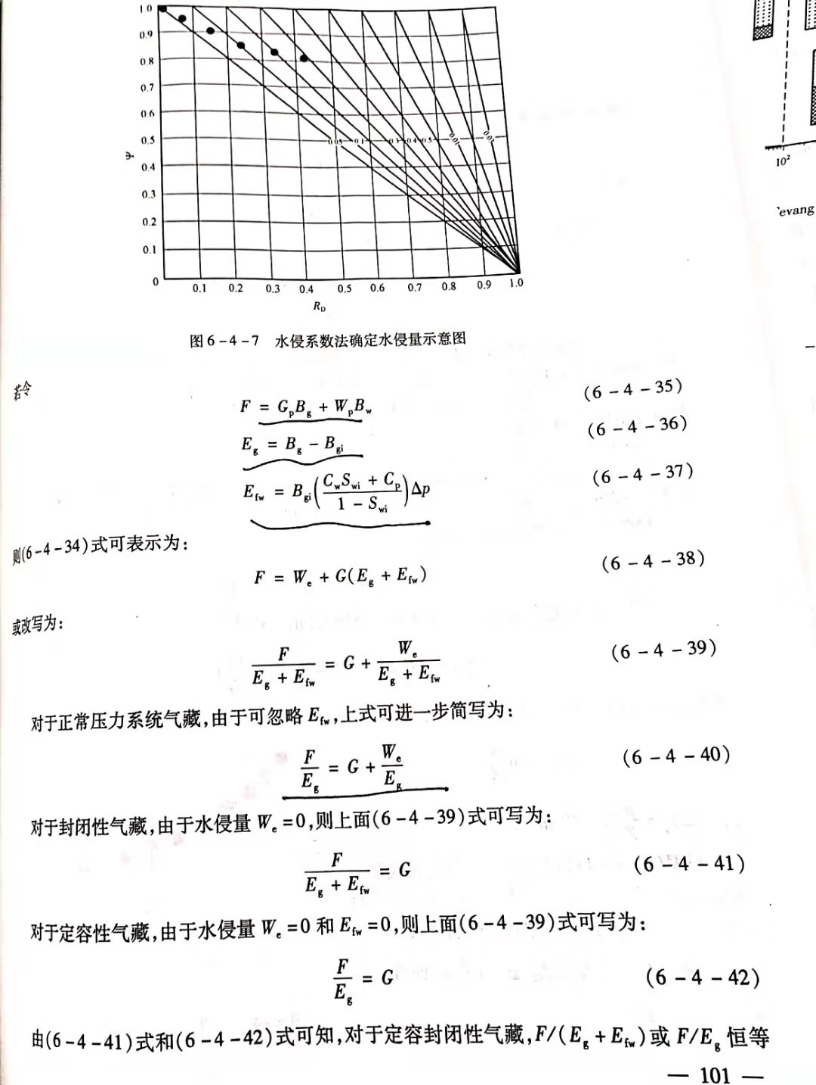
 | Ψ=(1-RD)/(1-ω)地层相对压力
0.0059509771429 | 0.99404830553
0.031366714286 | 0.96846990965
0.072778794286 | 0.92696560943
0.11055078286 | 0.8891761266
0.27602431429 | 0.72371595741
0.65620848571 | 0.34357071553
1.1658521771 | -0.16558364373
1.6343926457 | -0.63247817537

